表６
表６ 病床の規模別にみた施設数
 |  |  |  |  |  |  | 各年10月１日現在
 |  | 施設数 |  | 対前年 |  | 構成割合(%)
 |  | 令和３年 (2021) | 令和２年 (2020) | 増減数 | 増減率 (%) | 令和３年 (2021) | 令和２年 (2020)

 | 病 院 | 8205 | 8238 | △ 33 | △ 0.4 | 100.0 | 100.0
 | 20～ 49床 | 908 | 909 | △ 1 | △ 0.1 | 11.1 | 11.0
 | 50～ 99 | 2048 | 2061 | △ 13 | △ 0.6 | 25.0 | 25.0
 | 100～149 | 1421 | 1424 | △ 3 | △ 0.2 | 17.3 | 17.3
 | 150～199 | 1365 | 1368 | △ 3 | △ 0.2 | 16.6 | 16.6
 | 200～299 | 1032 | 1036 | △ 4 | △ 0.4 | 12.6 | 12.6
 | 300～399 | 674 | 677 | △ 3 | △ 0.4 | 8.2 | 8.2
 | 400～499 | 366 | 369 | △ 3 | △ 0.8 | 4.5 | 4.5
 | 500～599 | 162 | 161 | 1 | 0.6 | 2.0 | 2.0
 | 600～699 | 110 | 111 | △ 1 | △ 0.9 | 1.3 | 1.3
 | 700～799 | 38 | 42 | △ 4 | △ 9.5 | 0.5 | 0.5
 | 800～899 | 29 | 28 | 1 | 3.6 | 0.4 | 0.3
 | 900床以上 | 52 | 52 | - | - | 0.6 | 0.6
 | 一般診療所（有床） | 6169 | 6303 | △ 134 | △ 2.1 | 100.0 | 100.0
 | １～ ９床 | 1774 | 1787 | △ 13 | △ 0.7 | 28.8 | 28.4
 | 10～ 19 | 4395 | 4516 | △ 121 | △ 2.7 | 71.2 | 71.6
 | 0 | 0 | 0
 | 0 | 0 | 0
 | 0
 | 0

図１
図１ 医療施設数の年次推移
 |  |  |  |  |  |  |  |  |  |  |  | 各年10月1日現在
年 | 病院 | 有床診療所 | 一般病院 | 療養病床を 有する病院 | 療養病床を有する 一般診療所 | 年 | 施設数 総数 | 病院 | 一般診療所 | 有床診療所 | 無床診療所 | 歯科 診療所
1999 平成 11年 | 9,286 | 18,487 | 8,222 | 2,227 | 1,795 | 1999 平成 11年 | 163,270 | 9,286 | 91,500 | 18,487 | 73,013 | 62,484
 | 9,266 | 17,853 | 8,205 | 3,167 | 2,508 |  | 165,451 | 9,266 | 92,824 | 17,853 | 74,971 | 63,361
 | 9,239 | 17,218 | 8,171 | 3,476 | 2,571 |  | 167,555 | 9,239 | 94,019 | 17,218 | 76,801 | 64,297
2002 14 | 9,187 | 16,178 | 8,116 | 3,723 | 2,675 | 2002 14 | 169,079 | 9,187 | 94,819 | 16,178 | 78,641 | 65,073
 | 9,122 | 15,371 | 8,047 | 4,211 | 2,639 |  | 171,000 | 9,122 | 96,050 | 15,371 | 80,679 | 65,828
 | 9,077 | 14,765 | 7,999 | 4,291 | 2,543 |  | 172,685 | 9,077 | 97,051 | 14,765 | 82,286 | 66,557
'05 17 | 9,026 | 13,477 | 7,952 | 4,374 | 2,544 | '05 17 | 173,200 | 9,026 | 97,442 | 13,477 | 83,965 | 66,732
 | 8,943 | 12,858 | 7,870 | 4,243 | 2,171 |  | 174,944 | 8,943 | 98,609 | 12,858 | 85,751 | 67,392
 | 8,862 | 12,399 | 7,785 | 4,135 | 1,887 |  | 176,192 | 8,862 | 99,532 | 12,399 | 87,133 | 67,798
'08 20 | 8,794 | 11,500 | 7,714 | 4,067 | 1,728 | '08 20 | 175,656 | 8,794 | 99,083 | 11,500 | 87,583 | 67,779
 | 8,739 | 11,072 | 7,655 | 4,021 | 1,625 |  | 176,471 | 8,739 | 99,635 | 11,072 | 88,563 | 68,097
 | 8,670 | 10,620 | 7,587 | 3,964 | 1,485 |  | 176,878 | 8,670 | 99,824 | 10,620 | 89,204 | 68,384
'11 23 | 8,605 | 9,934 | 7,528 | 3,920 | 1,385 | '11 23 | 176,308 | 8,605 | 99,547 | 9,934 | 89,613 | 68,156
 | 8,565 | 9,596 | 7,493 | 3,892 | 1,308 |  | 177,191 | 8,565 | 100,152 | 9,596 | 90,556 | 68,474
 | 8,540 | 9,249 | 7,474 | 3,873 | 1,231 |  | 177,769 | 8,540 | 100,528 | 9,249 | 91,279 | 68,701
'14 26 | 8,493 | 8,355 | 7,426 | 3,848 | 1,125 | '14 26 | 177,546 | 8,493 | 100,461 | 8,355 | 92,106 | 68,592
 | 8,480 | 7,961 | 7,416 | 3,844 | 1,050 |  | 178,212 | 8,480 | 100,995 | 7,961 | 93,034 | 68,737
 | 8,442 | 7,629 | 7,380 | 3,827 | 979 |  | 178,911 | 8,442 | 101,529 | 7,629 | 93,900 | 68,940
'17 29 | 8,412 | 7,202 | 7,353 | 3,781 | 902 | '17 29 | 178,492 | 8,412 | 101,471 | 7,202 | 94,269 | 68,609
 | 8,372 | 6,934 | 7,314 | 3,736 | 847 |  | 179,090 | 8,372 | 102,105 | 6,934 | 95,171 | 68,613
 | 8,300 | 6,644 | 7,246 | 3,662 | 780 |  | 179,416 | 8,300 | 102,616 | 6,644 | 95,972 | 68,500
'20 令和 2年 | 8,238 | 6,303 | 7,179 | 3,554 | 699 | '20 令和 2年 | 178,724 | 8,238 | 102,612 | 6,303 | 96,309 | 67,874
'21 ３ | 8,205 | 6,169 | 7,152 | 3,515 | 642 | '21 ３ | 180,396 | 8,205 | 104,292 | 6,169 | 98,123 | 67,899

注：1)「療養病床」は、平成12年までは「療養型病床
群」であり、平成13・14年は「療養病床」及び「経
過的旧療養型病床群」である。
2) 平成20年までの「一般診療所」には「沖縄県に
おける介輔診療所」を含む。

図２
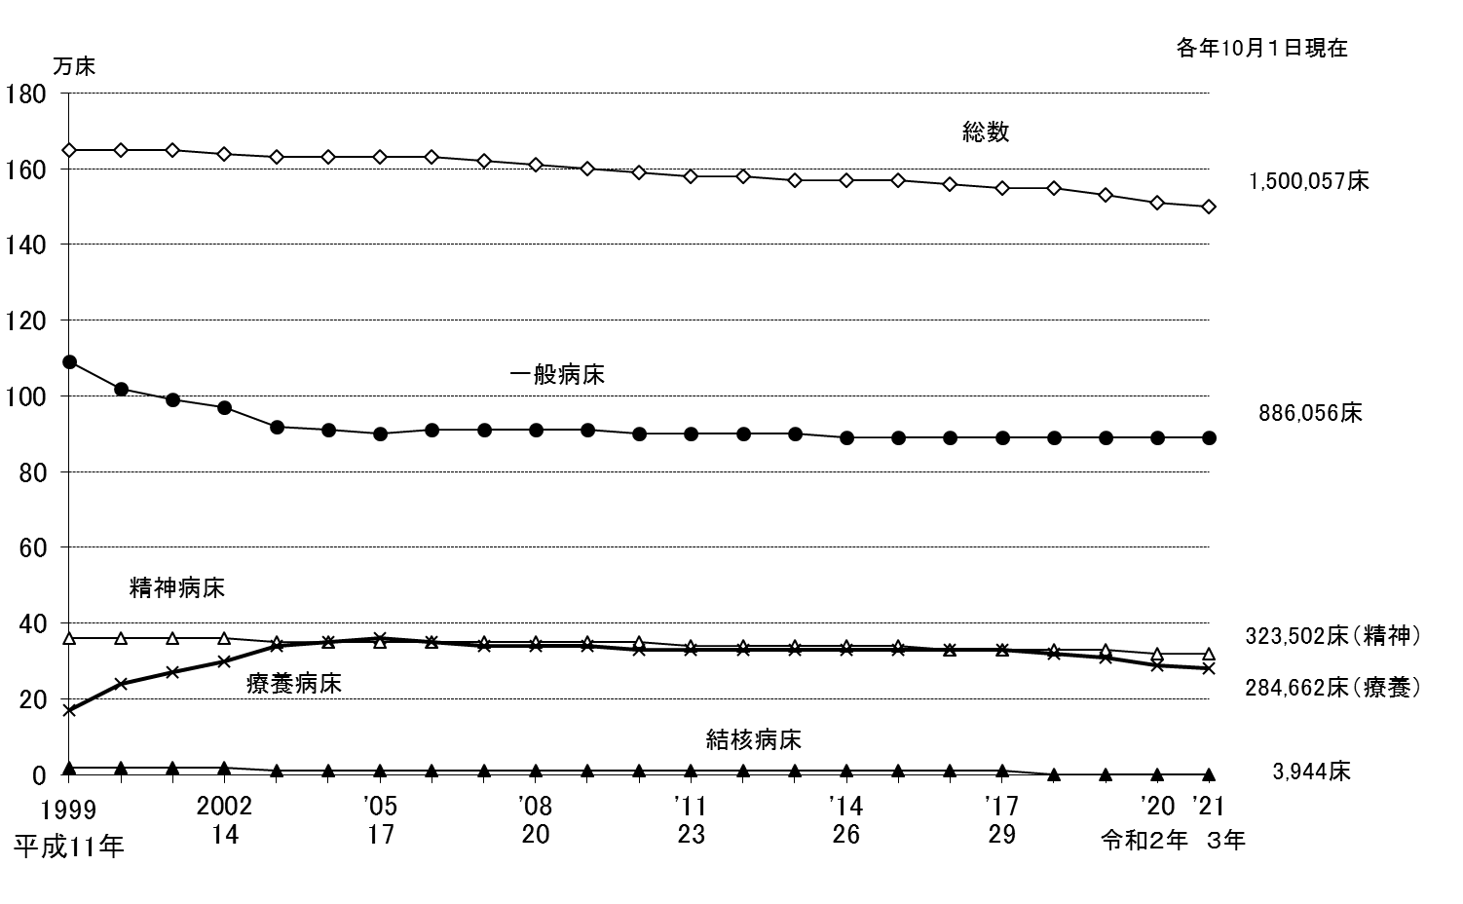
図２ 病床の種類別にみた病院病床数の年次推移
 |  |  |  |  | 各年10月1日現在
年 | 総 数 | 精神病床 | 結核病床 | 療養病床 | 一般病床
1999 平成 11年 | 1,648,217 | 358,449 | 24,773 | 167,106 | 1,094,568
 | 1,647,253 | 358,153 | 22,631 | 241,160 | 1,022,913
 | 1,646,797 | 357,385 | 20,847 | 272,217 | 994,315
'2002 14 | 1,642,593 | 355,966 | 17,558 | 300,851 | 966,364
 | 1,632,141 | 354,448 | 14,507 | 342,343 | 919,070
 | 1,631,553 | 354,927 | 13,293 | 349,450 | 912,193
'05 17 | 1,631,473 | 354,296 | 11,949 | 359,230 | 904,199
 | 1,626,589 | 352,437 | 11,129 | 350,230 | 911,014
 | 1,620,173 | 351,188 | 10,542 | 343,400 | 913,234
'08 20 | 1,609,403 | 349,321 | 9,502 | 339,358 | 909,437
 | 1,601,476 | 348,121 | 8,924 | 336,273 | 906,401
 | 1,593,354 | 346,715 | 8,244 | 332,986 | 903,621
'11 23 | 1,583,073 | 344,047 | 7,681 | 330,167 | 899,385
 | 1,578,254 | 342,194 | 7,208 | 328,888 | 898,166
 | 1,573,772 | 339,780 | 6,602 | 328,195 | 897,380
'14 26 | 1,568,261 | 338,174 | 5,949 | 328,144 | 894,216
 | 1,565,968 | 336,282 | 5,496 | 328,406 | 893,970
 | 1,561,005 | 334,258 | 5,347 | 328,161 | 891,398
'17 29 | 1,554,879 | 331,700 | 5,210 | 325,228 | 890,865
 | 1,546,554 | 329,692 | 4,762 | 319,506 | 890,712
 | 1,529,215 | 326,666 | 4,370 | 308,444 | 887,847
'20 令和2年 | 1,507,526 | 324,481 | 4,107 | 289,114 | 887,920
'21 ３ | 1,500,057 | 323,502 | 3,944 | 284,662 | 886,056 | 注：1） 「一般病床」は、平成12年までは「その他の病床」のうち「療養型病床群」を除いたものであり、平成13・14年は「一般病床」及び
 |  |  |  |  |  | 「経過的旧その他の病床（経過的旧療養型病床群を除く。）」である。
 |  |  |  |  |  | 2） 「療養病床」は、平成12年までは「療養型病床群」であり、平成13・14年は「療養病床」及び「経過的旧療養型病床群」である。

図３
図３ 都道府県別にみた人口10万対病院病床数
 |  |  |  |  |  | 令和３（2021）年10月１日現在
 | 精神病床 | 一般病床 | 結核病床 | 感染症病床 | 療養病床 | 総数
全 国 | 257.8 | 706.0 | 3.1 | 1.5 | 226.8 | 1195.2
北海道 | 376.4 | 1004.9 | 2.8 | 1.8 | 372.0 | 1757.9
青 森 | 353.6 | 814.3 | 2.7 | 2.4 | 186.2 | 1359.0
岩 手 | 340.1 | 821.3 | 7.6 | 3.2 | 178.8 | 1351.0
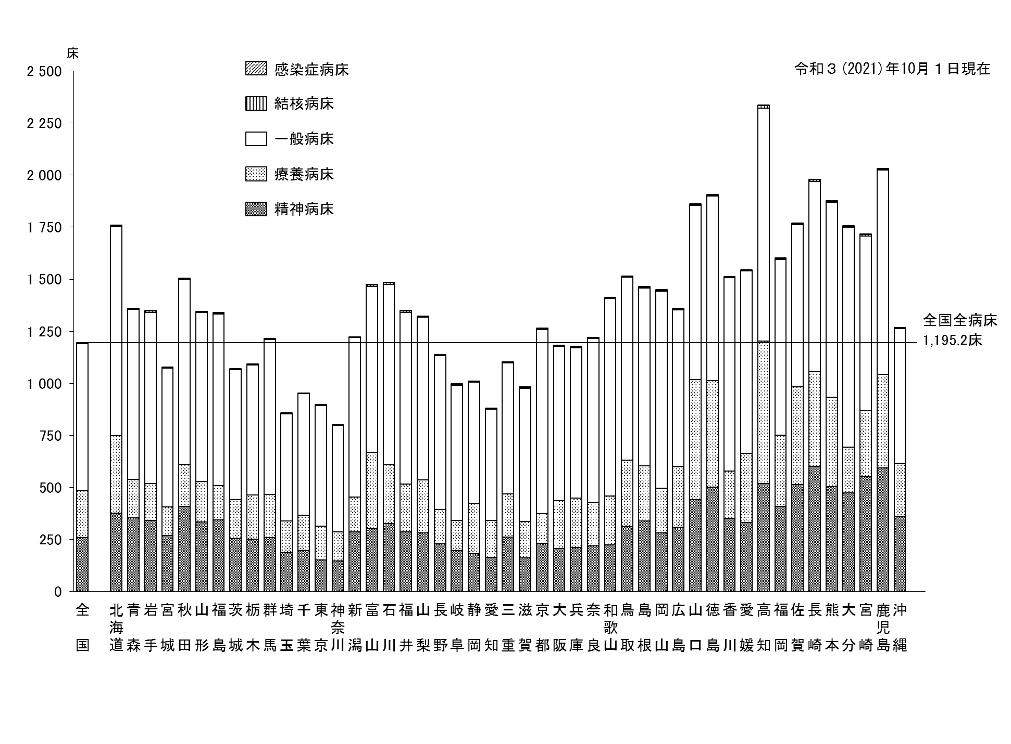
宮 城 | 268.1 | 666.4 | 1.4 | 1.3 | 138.8 | 1075.9
秋 田 | 409.1 | 886.2 | 4.7 | 3.4 | 201.3 | 1504.7
山 形 | 333.2 | 810.6 | 2.8 | 1.7 | 196.0 | 1344.4
福 島 | 343.8 | 824.2 | 3.7 | 1.8 | 165.8 | 1339.3
茨 城 | 254.0 | 624.8 | 2.8 | 1.7 | 186.9 | 1070.1
栃 木 | 250.9 | 624.9 | 1.6 | 1.6 | 212.9 | 1091.8
群 馬 | 259.1 | 743.4 | 3.4 | 2.7 | 207.1 | 1215.6
埼 玉 | 187.5 | 515.1 | 1.8 | 1.0 | 150.9 | 856.4
千 葉 | 195.4 | 583.4 | 1.5 | 1.0 | 170.9 | 952.3
東 京 | 152.0 | 580.5 | 3.2 | 1.0 | 160.6 | 897.4
神奈川 | 147.0 | 510.8 | 1.6 | 0.8 | 139.8 | 800.0
新 潟 | 285.1 | 765.6 | 1.4 | 1.7 | 169.0 | 1222.8
富 山 | 301.7 | 798.0 | 5.6 | 2.2 | 366.5 | 1474.0
石 川 | 326.0 | 868.6 | 7.3 | 1.8 | 281.6 | 1485.3
福 井 | 285.3 | 823.6 | 5.7 | 2.1 | 232.0 | 1348.6
山 梨 | 282.4 | 782.0 | 2.7 | 3.5 | 252.9 | 1323.5
長 野 | 227.7 | 738.5 | 2.2 | 2.3 | 166.5 | 1137.2
岐 阜 | 195.3 | 648.0 | 5.2 | 1.5 | 146.5 | 996.5
静 岡 | 181.6 | 581.7 | 2.7 | 1.3 | 242.5 | 1009.8
愛 知 | 164.5 | 535.1 | 1.5 | 0.9 | 176.7 | 878.7
三 重 | 262.4 | 630.3 | 1.7 | 1.8 | 205.9 | 1102.1
滋 賀 | 160.9 | 639.2 | 4.5 | 2.4 | 175.5 | 982.5
京 都 | 231.4 | 882.3 | 7.1 | 1.4 | 143.1 | 1265.3
大 阪 | 205.8 | 740.6 | 3.3 | 0.9 | 231.3 | 1181.9
兵 庫 | 212.1 | 721.8 | 2.8 | 1.0 | 237.7 | 1175.3
奈 良 | 219.5 | 786.2 | 2.3 | 1.8 | 210.2 | 1220.0
和歌山 | 223.6 | 948.0 | 1.6 | 3.5 | 235.2 | 1412.0
鳥 取 | 312.4 | 879.2 | 2.9 | 2.2 | 317.5 | 1514.2
島 根 | 338.8 | 855.5 | 1.5 | 4.5 | 264.4 | 1464.7
岡 山 | 281.2 | 946.4 | 6.1 | 1.4 | 214.0 | 1449.1
広 島 | 308.3 | 752.2 | 3.9 | 1.1 | 292.9 | 1358.5
山 口 | 440.1 | 836.5 | 4.5 | 3.0 | 577.3 | 1861.4
徳 島 | 502.1 | 886.9 | 5.2 | 3.2 | 510.3 | 1907.7
香 川 | 351.3 | 929.1 | 3.4 | 2.5 | 227.2 | 1513.5
愛 媛 | 332.2 | 876.4 | 2.7 | 1.8 | 331.6 | 1544.7
高 知 | 518.9 | 1118.7 | 11.0 | 1.6 | 684.8 | 2334.9
福 岡 | 407.4 | 843.4 | 4.3 | 1.3 | 344.0 | 1600.5
佐 賀 | 512.5 | 779.2 | 3.7 | 3.0 | 471.0 | 1769.4
長 崎 | 600.7 | 915.1 | 7.1 | 2.6 | 454.0 | 1979.5
熊 本 | 504.5 | 935.9 | 4.3 | 2.5 | 429.6 | 1876.9
大 分 | 473.4 | 1057.2 | 4.5 | 3.6 | 219.7 | 1758.3
宮 崎 | 550.0 | 839.0 | 6.7 | 2.9 | 318.0 | 1716.6
鹿児島 | 593.4 | 981.9 | 4.9 | 2.9 | 449.5 | 2032.6
沖 縄 | 360.3 | 647.5 | 3.2 | 1.6 | 254.7 | 1267.4

